Tema 1
Volver

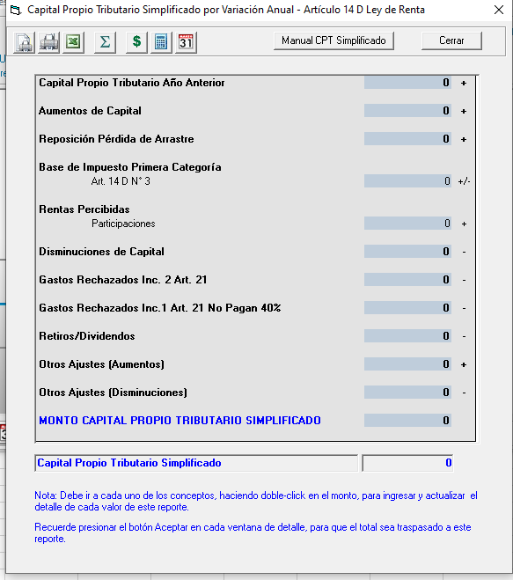
Tema 1
 | En el método "CPT Simplificado Variación Anual"
 | incorporar el item "Capital Aportado"

 | Este item se encontraba en el CPT Simplificado
 | Método General
 | (se recomienda copiar el mismo item)

 | Esto aplica para contribuyentes
 | Art. 14 D3 y D8

 | Se recomienda revisar hojas de
 | cálculo "Tema 4" y "Tema 5"
 | donde esta orden de CPT en
 | ambos métodos y artículos

 | FW: Listo

Tema 2
 | En el método "CPT Simplificado Variación Anual"
 | incorporar los siguientes items

 | + | Rentas exentas e ingresos no renta propios
 | - | Pérdida por rentas exentas e ingresos no renta del ejercicio

 | Este item se encontraba en el CPT Simplificado
 | Método General INR +/-
 | (se recomienda copiar el mismo item)

 | Esto aplica para contribuyentes
 | Art. 14 D3

 | Se recomienda revisar hojas de
 | cálculo "Tema 4"
 | donde esta orden de CPT en
 | ambos métodos

 | FW: Listo
 | Supongo que es ingreso manual

Tema 3
 | En el método "CPT Simplificado Variación Anual"
 | incorporar los siguientes item
 | - | Utilidades percibidas imputadas a la pérdida del ejercicio

 | Debe ser de Ingreso Manual

 | Esto aplica para contribuyentes
 | Art. 14 D3

 | Tambien debe ser incorporado en el
 | CPT Simplificado Método General

 | Se recomienda revisar hojas de
 | cálculo "Tema 4"
 | donde esta orden de CPT en
 | ambos métodos

 | FW: Listo

Tema 2
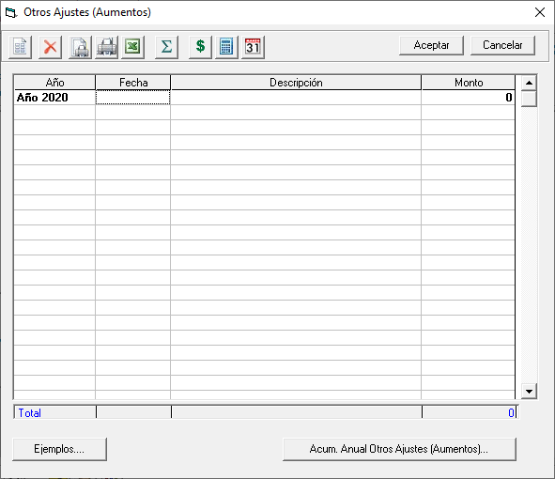
Volver

Tema 1
 | En el método "CPT Simplificado Variación Anual"
 | y Método General

 | En los Otos Ajustes (Aumentos y Disminuciones)

 | Eliminar item que indica "Ejemplos"

 | Esto aplica para contribuyentes
 | Art. 14 D3 y D8

 | FW: Listo

